報名表3
2024成功盃直排輪障礙賽團隊報名表

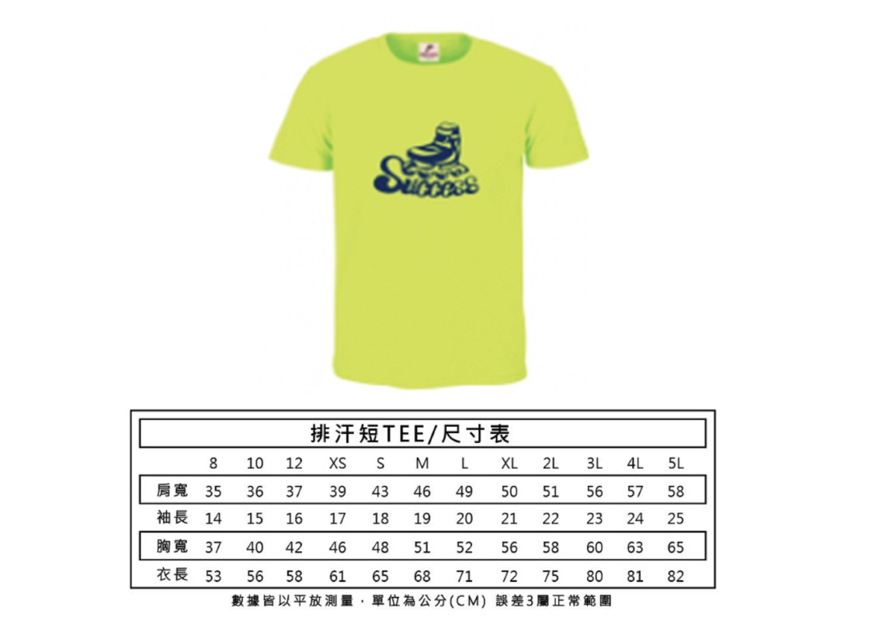
報名教練 |  | 連絡電話 |  |  |  | 建議身高
教練服裝 |  | 團隊名稱 |  |  |  | 8 | 120以下
 |  |  |  |  |  | 10 | 120-130
填寫項目 | 選手姓名 | 報名項目 | 服裝尺寸 | 參賽鞋款 |  | 12 | 130-140
1 |  |  |  |  |  | XS | 140-450
2 |  |  |  |  |  | S | 145-155
3 |  |  |  |  |  | M | 155-165
4 |  |  |  |  |  | L | 165-170
5 |  |  |  |  |  | XL | 170-175
6 |  |  |  |  |  | 2L | 175-180
7 |  |  |  |  |  | 3L | 180-185
8 |  |  |  |  |  | 4L
9 |  |  |  |  |  | 5L
10 |  |  |  |  |  | *建議身高+5~10公分穿著
11
12
13
14
15 |  |  |  |  | *團體優惠需達15人
16
17
18
19
20
21
22
23
24
25
26
27
28
29
30
31
32
33
34
35
36
37
38
39
40
41
42
43
44
45
46
47
48
49
50

報名表2
報名教練
團隊名稱


填寫項目 | 選手姓名 | 報名項目 | 服裝尺寸 | 參賽鞋款
1 |  |  |  |  |  | 建議身高
2 |  |  |  |  | 8 | 120以下
3 |  |  |  |  | 10 | 120-130
4 |  |  |  |  | 12 | 130-140
5 |  |  |  |  | XS | 140-450
6 |  |  |  |  | S | 145-155
7 |  |  |  |  | M | 155-165
8 |  |  |  |  | L | 165-170
9 |  |  |  |  | XL | 170-175
10 |  |  |  |  | 2L | 175-180
11 |  |  |  |  | 3L | 180-185
12 |  |  |  |  | 4L
13 |  |  |  |  | 5L
14
15
16
17
18
19
20
21
22
23
24
25
26
27
28
29
30
31
32
33
34
35
36
37
38
39
40
41
42
43
44
45
46
47
48
49
50

